使用说明
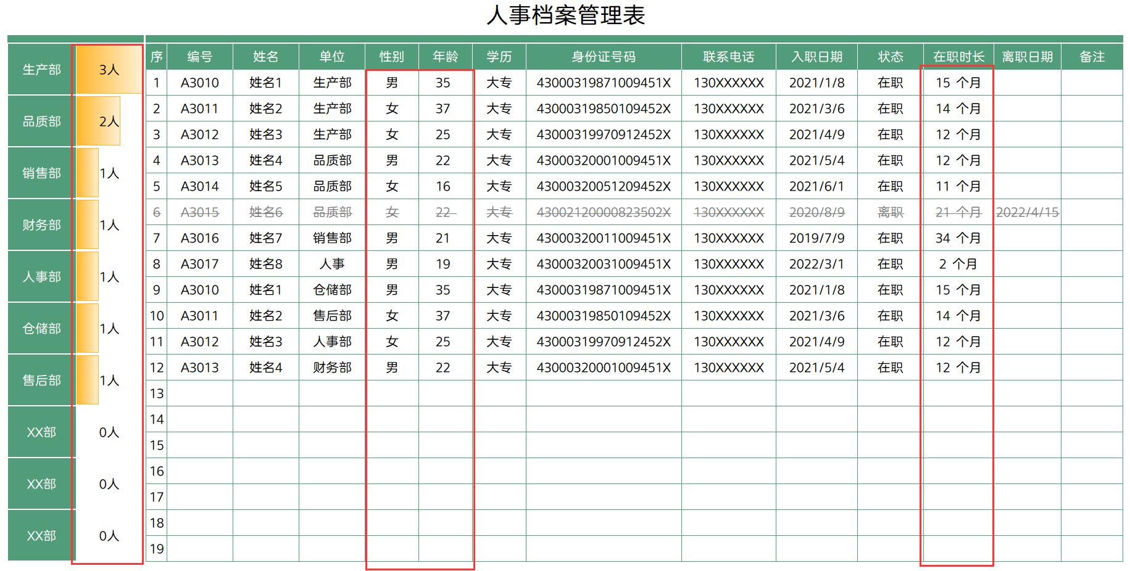
模板使用说明
（本页为说明页，用户使用模板时可删除本页内容）

01
基础操作指南
中文｜字体名称
汉仪正圆 55简
02
字体说明

· 如何撤销工作表保护？
1、选中对应工作表。
2、点击：「审阅---撤销工作表」保护。

· 如何增加行数？
1、选中最后一行，鼠标放在选中区域右下角。
2、当鼠标箭头变成黑色十字形时，点击鼠标左键下拉即可。

【说明】
模板中使用的字体仅限于个人学习、研究或欣赏目的使用，如需商用请您自行向版权方购买、获取商用版权。

· 使用说明。
1.红色框区域自动计算.另：性别和出生年月根据身份证号码计算。
2.离职人员只需要输入离职日期，自动划删除。

